상품제안서
네이쳐 심플 수영가방 드라이백 비치백 헬스백(소) | 상품코드: F26568

 |  |  |  |  |  |  | 02-412-0044 | www.easy1.co.kr
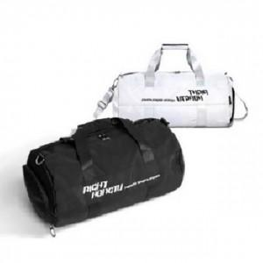

【상세/제작정보】 | 기본수량 미만 인쇄시 비용 추가.

【인쇄/포장옵션】 | 실크 / 포장불가능

【공급단가】 | 수량 | 30~ | 60~ | 100~ | 300~ | 500~
*VAT별도 | 단가 | 21,250원 | 20,910원 | 20,400원 | 19,890원 | 19,550원

【상품 URL】 | https://dev.easy1.co.kr:443/src/goods_detail.php?gdno=26568

